Накладная-№3
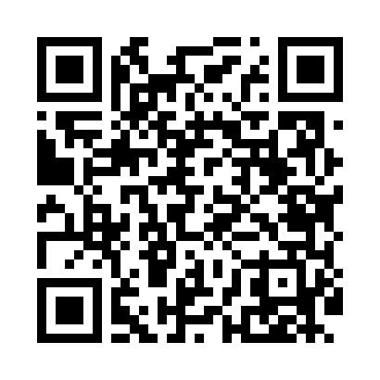
Номер товарно-транспортной накладной: |  |  | Торговый представитель: Karimov Amirjon
Поставщик: Toshkent falcon fly 2 |  |  | Телефон торгового представителя: +
Дата отгрузки: 13.11.2025 |  |  | Контрагент: """" Klient
Дата консигнации: |  |  | Адрес:
Доставщик: |  |  | Телефон:
Телефон доставщика:
Время заказа: 13.11.2025 16:22:01
№ | Штрих-код | Название товаров (работ,услуг) | Количество | Количество в кейсе | Цена | Сумма
 |  |  | 100 |  |  | 76
1 | 6915646559406 | Пластмасса ликоб 4.2" D176142 4.2" 10.5x10.5x 5.5 sm DB-59-40 | 30 | 30 шт. | 0.90 | 27
2 | 3567802835072 | Пластмассовый столовый поднос, JB-06, 32.5×19 см, XP-35-7 | 40 | 40 шт. | 0.70 | 28
3 | 6915645645056 | Соус учун махсус идиш 7x7x3.8 sm DB-59-15 | 20 | 20 шт. | 0.60 | 12
4 | 6998798654656 | Металлическая подставка для Бумаги KD61-7915, Tissue Rack DB-2-18 | 10 | 10 шт. | 0.90 | 9
Итого: 76$|->UZS: 950,000.00

